信用交易
融资融券市场交易数据统计(2023-02-27)

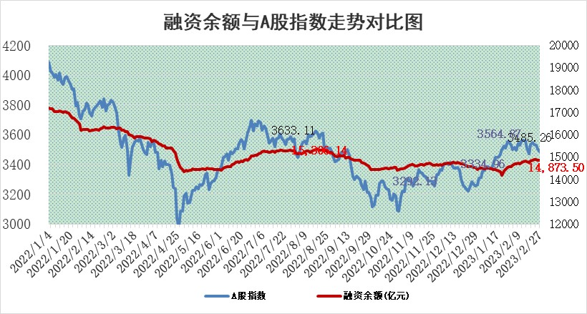
标的证券 | 融资融券余额（亿元） | 融资余额（亿元） | 融券余额（亿元） | 融资买入额（亿元） | 融资融券规模变化（亿元） | 融资余额增幅(‰) | 融券余额增幅(%)
统计数据 | 15,811.33 | 14,873.50 | 937.83 | 550.93 | -6.89 | 0.55 | -1.50

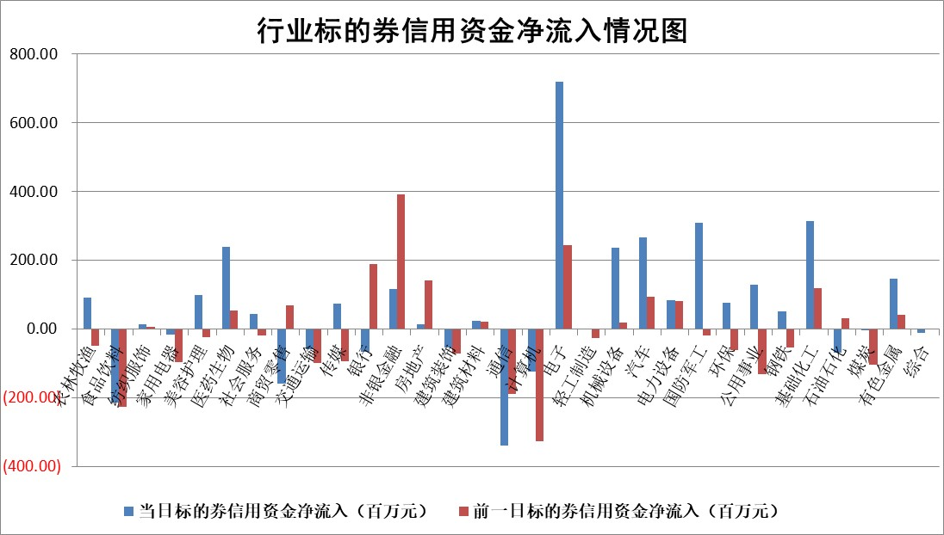

标的基金代码 | 标的基金简称 | 融资余额/市值(%) | 融资余额增幅(%) | 融资买入额/成交金额(%) | （融资余额净增额-融券余额净增额）/市值(‱) | 融券余额降幅(%) | ABS[（融资余额净增额-融券余额净增额）/市值净增额-1](%)
159902 | 华夏中小板ETF | 0.00 | 0.00 | 0.00 | 0.00 | 0.00 | 100.00
159915 | 易方达创业板ETF | 1.71 | 5.66 | 117.08 | 8.41 | -16.36 | 95.10
159919 | 嘉实沪深300ETF | 4.55 | 0.55 | 1.67 | 3.15 | 5.91 | 105.13
159920 | 华夏恒生ETF | 77.87 | 0.03 | 3.98 | 2.52 | -5.91 | 109.40
159922 | 嘉实中证500ETF | 0.69 | -0.03 | 1.48 | 4.11 | 0.61 | 103.02
159925 | 南方沪深300ETF | 0.07 | 309.70 | 1.24 | 5.52 | 0.00 | 120.21
159928 | 消费ETF | 0.71 | -0.01 | 2.05 | 0.10 | 0.57 | 99.65
159934 | 易方达黄金ETF | 449.12 | -0.07 | 48.28 | -29.86 | 0.00 | 15.92
159939 | 全指信息技术ETF | 0.48 | -6.29 | 39.94 | -3.20 | 3.30 | 95.79
159940 | 全指金融地产ETF | 0.14 | 5.04 | 0.07 | 0.67 | 0.00 | 101.13
159995 | 半导体芯片ETF | 2.06 | 5.82 | 160.02 | 11.63 | 2.09 | 111.96
159997 | 天弘中证电子ETF | 1.55 | -2.05 | 9.85 | -3.24 | 1.60 | 98.13
159998 | 天弘中证计算机主题ETF | 0.30 | -0.01 | 0.21 | 0.00 | 0.00 | 99.99
510050 | 华夏上证50ETF | 9.42 | -0.17 | 103.05 | -3.87 | -11.71 | 118.41
510180 | 华安上证180ETF | 0.46 | -0.19 | 1.22 | -0.03 | 4.25 | 99.86
510880 | 华泰柏瑞红利ETF | 0.26 | 7.58 | 1.07 | 0.47 | -152.61 | 101.36
510900 | 易方达恒生H股ETF | 109.45 | 0.01 | 8.37 | 1.05 | 0.00 | 101.67
511010 | 5年期国债ETF | 0.00 | 0.00 | 0.00 | 0.00 | 0.00 | 100.00
511380 | 可转债及可交换债券ETF | 11.97 | 14.28 | 8.81 | 149.50 | 0.00 | 446.87
512000 | 全指证券ETF | 6.16 | 0.88 | 26.81 | 6.20 | 2.01 | 112.35
512010 | 沪深300医药卫生ETF | 4.02 | 1.12 | 65.49 | 7.33 | 15.98 | 111.04
512070 | 沪深300非银ETF | 1.31 | -0.32 | 18.16 | -0.35 | 0.47 | 99.51
512400 | 南方中证申万有色金属ETF | 1.16 | -12.93 | 0.79 | -15.69 | 2.80 | 84.19
512580 | 广发中证环保产业ETF | 0.75 | -0.15 | 0.49 | -0.07 | 0.07 | 98.97
512660 | 国泰中证军工ETF | 3.00 | -2.06 | 14.63 | -6.08 | 0.41 | 95.13
512800 | 华宝中证银行ETF | 17.30 | 0.31 | 2.21 | 3.74 | -6.92 | 107.27
512980 | 广发中证传媒ETF | 1.02 | 0.15 | 60.52 | 0.20 | 0.70 | 100.11
515030 | 华夏中证新能源汽车ETF | 1.70 | 1.42 | 28.64 | 0.39 | -5.22 | 100.50
515050 | 华夏中证5G通信主题ETF | 1.46 | 1.49 | 10.85 | 2.28 | 1.29 | 102.10
515070 | 华夏中证人工智能ETF | 1.45 | 1.23 | 1.31 | 1.76 | 0.00 | 101.43
标的股票比较指标 |  | 融资余额/流通A股市值(%) | 融资余额增幅(%) | 融资买入额/成交金额(%) | （融资余额净增额-融券余额净增额）/流通A股市值(‱) | 融券余额降幅(%) | ABS[（融资余额净增额-融券余额净增额）/流通A股市值净增额-1](%)
前十名标的个股 |  | 仁东控股 | 新泉股份 | 海南发展 | 赛微微电 | 开普云 | 钜泉科技
 |  | 海兰信 | 趣睡科技 | 赛微微电 | 三变科技 | 富士莱 | 大族数控
 |  | 永信至诚 | 三变科技 | 利扬芯片 | 宣泰医药 | 普瑞眼科 | 微电生理
 |  | 全柴动力 | 赛微微电 | 城发环境 | 趣睡科技 | 瑞联新材 | 首药控股
 |  | 数码视讯 | 中国汽研 | 首药控股 | 剑桥科技 | 本立科技 | 中亦科技
 |  | 先惠技术 | 邦彦技术 | 达仁堂 | 新特电气 | 德林海 | 标榜股份
 |  | 莱茵生物 | 首药控股 | 江苏有线 | 拓维信息 | 新动力 | 挖金客
 |  | 亚通股份 | 晨曦航空 | 中国银行 | 铖昌科技 | 科瑞技术 | 金雷股份
 |  | 中体产业 | 川仪股份 | 大名城 | 金道科技 | 华明装备 | 仲景食品
 |  | 唯赛勃 | 维峰电子 | 外高桥 | 丰元股份 | 朗特智能 | 中简科技
后十名标的个股 |  | 泽达易盛 | 中瓷电子 | 军信股份 | 东箭科技 | 冠农股份 | 中自科技
 |  | 中航机电 | 普蕊斯 | 泽达易盛 | 麦澜德 | 金岭矿业 | 摩恩电气
 |  | 欧派家居 | 欧派家居 | 中航机电 | 康为世纪 | 上海九百 | 普瑞眼科
 |  | 中信特钢 | 科达利 | 搜于特 | 南新制药 | 世华科技 | 圣诺生物
 |  | 中国人寿 | 康为世纪 | 亚虹医药 | 可孚医疗 | 蓝黛科技 | 侨源股份
 |  | 晨光股份 | 三诺生物 | 利源精制 | 凯格精机 | 中孚实业 | 保隆科技
 |  | 岱美股份 | 长城军工 | 华夏幸福 | 铜牛信息 | 长虹美菱 | 羚锐制药 | ;
 |  | 苏泊尔 | 希荻微 | 兴瑞科技 | 聚石化学 | 先惠技术 | 国缆检测
 |  | 三棵树 | 海油发展 | 东旭光电 | 长城军工 | 四川美丰 | 海融科技
 |  | 飞科电器 | 喜悦智行 | 紫鑫药业 | 宁波建工 | 恒星科技 | 久盛电气
说明：1.以上普通交易数据和信用交易数据皆以交易日收盘后数据为基准；2.上述标的证券总数据只计算标的证券市场总数据，不包括从标的证券中调出去标的证券数据，所以与交易所公布的总值略有不同； 3.上述行业采用申万一级行业分类；4.以上标的基金和标的个股中比较的6个指标值中：前5个（从左至右）为正向指标，值越大排名越靠前；第6个为逆向指标，值越小，排名越靠前；5.第6个指标中ABS[]表示求绝对值，其主要用于考量信用资金相对净流入对股价相对净变化的贡献程度；6.数据来源：wind，交易所。

 | 证券代码 | 新增融资余额 | 融资买入额 | 融资买入增幅前10
远大智能 | 002689 | 28175353 | 42268582 | 199%
亚太股份 | 002284 | 21555247 | 34242865 | 82%
赛诺医疗 | 688108 | 72122899 | 101076547 | 78%
湖南发展 | 000722 | 66023557 | 137112987 | 75%
柘中股份 | 002346 | 14584119 | 36845980 | 58%
国城矿业 | 000688 | 24683149 | 48240585 | 54%
兆新股份 | 002256 | 1985058 | 4066269 | 52%
凯美特气 | 002549 | 33806472 | 61340055 | 52%
华昌达 | 300278 | 13474542 | 19303225 | 48%
新华联 | 000620 | 27311937 | 39201759 | 43%

 | 证券代码 | 新增融资余额 | 融资买入额 | 融资买入增幅前10
兔宝宝 | 002043 | 73310337 | 89923983 | 334%
捷昌驱动 | 603583 | 26026415 | 31686727 | 262%
湘财股份 | 600095 | 94196837 | 132280449 | 252%
中谷物流 | 603565 | 49103883 | 60098371 | 234%
中青宝 | 300052 | 24215352 | 31377809 | 98%
顾家家居 | 603816 | 138518545 | 188424210 | 78%
喜临门 | 603008 | 31503289 | 48351944 | 77%
财信发展 | 000838 | 10831830 | 17666790 | 74%
苏州银行 | 002966 | 10578096 | 19143736 | 72%
金诚信 | 603979 | 23858538 | 36098133 | 60%

